Część nr 1
 | 
 |  |  |  |  |  |  |  |  | PO.2721.38.2021
 | 1. Opis przedmiotu zamówienia: |  |  |  |  |  |  |  | Część nr 1

Lp. | Przedmiot zamówienia | Opis parametrów technicznych (np. identyfikacja, tj. typ, seria, klasa i, zakres, w którym wyposażenie będzie wzorcowane punkty odniesienia - jeśli dotyczy, nr CAS - jeżeli dotyczy, czystość min.( zakres lub dokładnie) lub opis parametrów równoważności | Wymagania | oferowany produkt | rozmiar opakowań | Ilość opakowań | Wartość jednostkowa netto PLN | Stawka VAT % | Wartość VAT | Wartość brutto (cena jednostkowa x ilość + VAT)
1 | zawór dozujący gaz | Temperatura pracy do 150 ° C; Szczelność 1 · 10-10 Pa m³ / s; Uszczelnienie FKM; Różnica ciśnień 2500 hPa; Tuleja dozująca fluorplastomer; Maks. kontrolowany przepływ gazu 1 · 103 hPa · l / s Min. kontrolowany przepływ gazu 5 · 10-6 hPa · l / s Obudowa Stal nierdzewna Obudowa / igła / filtr Stal nierdzewna Waga 0,4 kg Zakres dostawy: Z oddzielnym zaworem odcinającym Średnica nominalna DN 16 ISO-KF Martwa objętość 0,032 cm³ |  |  | 1 | 1
 |  |  |  |  |  | Cena | 0.00 |  | 0.00 | 0.00
 |  | Ofertowany termin realizacji……………………………………………………( uzupełnia oferent)
 |  | Wykonawca winien w koszty wliczyć: koszt transportu i dostawy do miejsca wskazanego przez Zamawijącego
Sieć Badawcza Łukasiewicz – PORT Polski Ośrodek Rozwoju Technologii
54-066 Wrocław, ul. Stabłowicka 147, Tel: +48 71 734 77 77, Fax: +48 71 720 16 00
E-mail: biuro@port.lukasiewicz.gov.pl | NIP: 894 314 05 23, REGON: 386585168
Sąd Rejonowy dla Wrocławia – Fabrycznej we Wrocławiu, VI Wydział Gospodarczy KRS,
Nr KRS: 0000850580

Część nr 2
 |  |  |  |  |  |  |  |  | PO.2721.38.2021
 | 1. Opis przedmiotu zamówienia: |  |  |  |  |  |  |  | Częśćnr 2

Lp. | Przedmiot zamówienia | Opis parametrów technicznych (np. identyfikacja, tj. typ, seria, klasa i, zakres, w którym wyposażenie będzie wzorcowane punkty odniesienia - jeśli dotyczy, nr CAS - jeżeli dotyczy, czystość min.( zakres lub dokładnie) lub opis parametrów równoważności | Wymagania | oferowany produkt | rozmiar opakowań | Ilość opakowań | Wartość jednostkowa netto PLN | Stawka VAT % | Wartość VAT | Wartość brutto (cena jednostkowa x ilość + VAT)
1 | Przepływomirz do metanu | Masowykontroler przepływu do metanu zakres przepływu : 1 sccm dokładność : ±0.5% odczytu plus ±0.1% zakresu, P wlot : od 1 do 3 barbezwzględne P wylot : 0..1 bar bezwzględne , Temp. pracy : 10-40ºC przyłącza : gwint wewn. BSPP ¼” orientacja przepływu gazów : poziomasygnały : RS232 (4..20 mA), Przepływomierz musi być zaopatrzony w wyświetlacz oraz możliwość ręcznegozadawanie przepływu.Przepływomierz wraz z zasilaczem i dokumentacją. |  |  | 1 | 1
2 | Przepływomierz do argonu | Masowykontroler przepływu do argonu zakres przepływu : do 500 sccm Ar dokładność : ±0.5% odczytu plus ±0.1% zakresu, P wlot : od 1 do 3 barbezwzględne P wylot : 0..1 bar bezwzględne , Temp. pracy : 10-40ºC przyłącza : gwint wewn. BSPP ¼” orientacja przepływu gazów : poziomasygnały : RS232 (4..20 mA), Przepływomierz musi być zaopatrzony w wyświetlacz oraz możliwość ręcznegozadawanie przepływu.Przepływomierz wraz z zasilaczem i dokumentacją. |  |  | 1 | 1
3 | Przepływomierz do metanu | Masowykontroler przepływu do metanu zakres przepływu : do 100 sccm CH4 dokładność : ±0.5% odczytu plus ±0.1% zakresu, P wlot : od 1 do 3 barbezwzględne P wylot : 0..1 bar bezwzględne , Temp. pracy : 10-40ºC przyłącza : gwint wewn. BSPP ¼” orientacja przepływu gazów : poziomasygnały : RS232 (4..20 mA), Przepływomierz musi być zaopatrzony w wyświetlacz oraz możliwość ręcznegozadawanie przepływu.Przepływomierz wraz z zasilaczem i dokumentacją. |  |  | 1 | 1
4 | Przepływomierz do wodoru | Masowykontroler przepływu do wodoru o parametrach: zakres przepływu :do 500 sccm H2 dokładność : ±0.5% odczytu plus ±0.1% zakresu, P wlot : od 1 do 3 barbezwzględne P wylot : 0..1 bar bezwzględne, Temp. pracy : 10-40ºC przyłącza : gwint wewn. BSPP ¼” orientacja przepływu gazów : poziomasygnały : RS232 (4..20 mA), Przepływomierz musi być zaopatrzony w wyświetlacz oraz możliwość ręcznegozadawanie przepływu.Przepływomierz wraz z zasilaczem i dokumentacją. |  |  | 1 | 1
 |  |  |  |  |  | Cena | 0.00 |  | 0.00 | 0.00
 |  | Ofertowany termin realizacji……………………………………………………( uzupełnia oferent)
 |  | Wykonawca winien w koszty wliczyć: koszt transportu i dostawy do miejsca wskazanego przez Zamawijącego
Sieć Badawcza Łukasiewicz – PORT Polski Ośrodek Rozwoju Technologii
54-066 Wrocław, ul. Stabłowicka 147, Tel: +48 71 734 77 77, Fax: +48 71 720 16 00
E-mail: biuro@port.lukasiewicz.gov.pl | NIP: 894 314 05 23, REGON: 386585168
Sąd Rejonowy dla Wrocławia – Fabrycznej we Wrocławiu, VI Wydział Gospodarczy KRS,
Nr KRS: 0000850580

Część nr 3
 |  |  |  |  |  | PO.2721.141.2022
 | 1. Opis przedmiotu zamówienia: Szafka laboratoryjna

Lp. | Przedmiot zamówienia | Opis parametrów technicznych (np. identyfikacja, tj. typ, seria, klasa i, zakres, w którym wyposażenie będzie wzorcowane punkty odniesienia - jeśli dotyczy, nr CAS - jeżeli dotyczy, czystość min.( zakres lub dokładnie) lub opis parametrów równoważności | Zdjęcie poglądowe | Ilość | Wartość jednostkowa netto PLN | Stawka VAT % | Wartość VAT | Wartość brutto (cena jednostkowa x ilość + VAT)
1 | Szafka laboratoryjna | Specyfikacja: • wysokość całkowita: 935 mm • wym. blatu: 1516 x 720 mm w kolorze niebieskim • 2 szafki zamykane na klucz • 2 szafki zamykane na klucz z szufladami (6 x szuflada niska + 1 x szuflada średnia) • 2 głębokie półki pod blatem do przechowywania dokumentów • 4 wytrzymałe kółka z blokadą • listwa zasilająca 4 x 230 V; przewód o długości 3 m. | 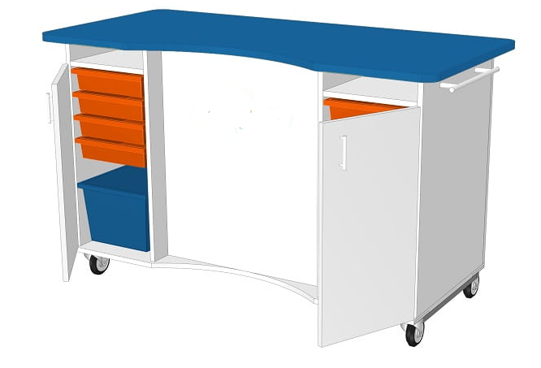 | 1
3 | Dostawa | nd | nd | 1
 |  |  |  | Cena | - zł |  | - zł | - zł

 |  | Dekaruje, że termin dostawy wszystkich części zawartych w OPZ wynosi .............. dni, od daty złożenia zamówienia.

Sieć Badawcza Łukasiewicz – PORT Polski Ośrodek Rozwoju Technologii
54-066 Wrocław, ul. Stabłowicka 147, Tel: +48 71 734 77 77, Fax: +48 71 720 16 00
E-mail: biuro@port.lukasiewicz.gov.pl | NIP: 894 314 05 23, REGON: 386585168
Sąd Rejonowy dla Wrocławia – Fabrycznej we Wrocławiu, VI Wydział Gospodarczy KRS,
Nr KRS: 0000850580

